Ark1
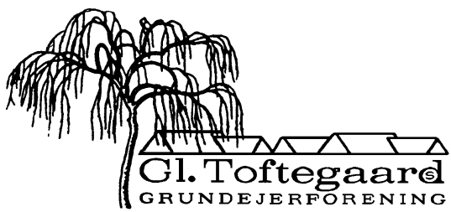

Regnskab - Budget 2023 |  |  |  |  | Bilag til punkt 3

Indtægter: | Budget | Regnskab | Budget | Regnskab | Budget | Regnskab
Kontingenter 77 x 6.800 |  |  | 523,600 | 523,600
Konting uden YouSee 3 x 4.000 |  |  | 12,000 | 12,000
I alt: |  |  |  |  | 535,600 | 535,600

Udgifter:
Elektricitet, stier | 30,000 | 18,304
TV, afgift YouSee, 77 stk. | 216,000 | 215,541
Vejreparation
Henlæggelse til legeplads | 40,000 | 40,000 | 286,000 | 273,845

Fællesarealer:
- affaldsordning | 145,000 | -
- legeplads | 15,000 | 12,781
- gartner, m.v. | 60,000 | 60,222
- græs | 20,000 | 20,000
- glatførebekæmpelse | 65,000 | 71,750
- andelen | 2,500 | 2,500
- nyanskaffelser/uforudset | 10,000 | 5,084
- vandforbrug/afgift | 1,000 | 987 | 318,500 | 173,324

Øvrige udgifter:
- administration/møder | 18,000 | 9,675
- forsikringer, hjertestarter | 5,000 | 1,800
- fællesarrangementer | 3,000 | 2,410
- Nets, bankgebyrer, IT | 4,000 | 5,240
- renter | -
- pærer, el-reparationer | 4,000 | 1,291
- PL, abb. + rådgivning | 12,000 | 11,540 | 46,000 | 31,956 | 650,500 | 479,125
Resultat af ordinær drift, driftskontoen |  |  |  |  | -114,900 | 56,475
Henlæggelse til legeplads |  |  |  |  |  | 40,000
Kapitaltilvækst |  |  |  |  |  | 96,475

Bestyrelsen 29.01.2024

